상품제안서
컴팩트휴대용칫솔살균기 | 상품코드: S02435

 |  |  |  |  |  |  | 02-713-8555 | www.synergygift.co.kr
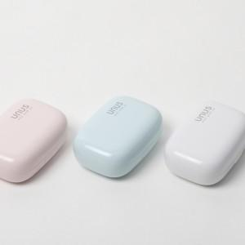 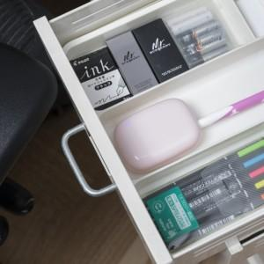

【상세/제작정보】 | 칼라전사인쇄 및 선물포장 포함

【인쇄/포장옵션】 | 풀칼라 / 포장지포장

【공급단가】 | 수량 | 50~ | 100~ | 500~ | 1,000~ | 3,000~
*VAT별도 | 단가 | 17,790원 | 17,130원 | 16,470원 | 15,810원 | 15,420원

【상품 URL】 | https://www.synergygift.co.kr:443/src/goods_detail.php?gdno=3404

